Sheet1
 | BCSC Innovation Idea Profile - Flow Planner

 | 项目名称

 | Owner: Gao Chao (GOH2SGH)
 | Input date: 2026/04/09

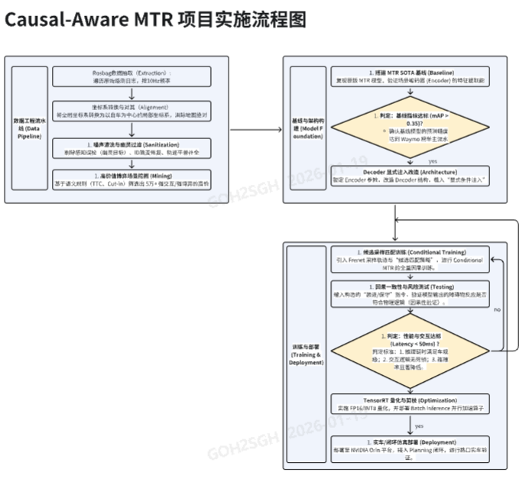
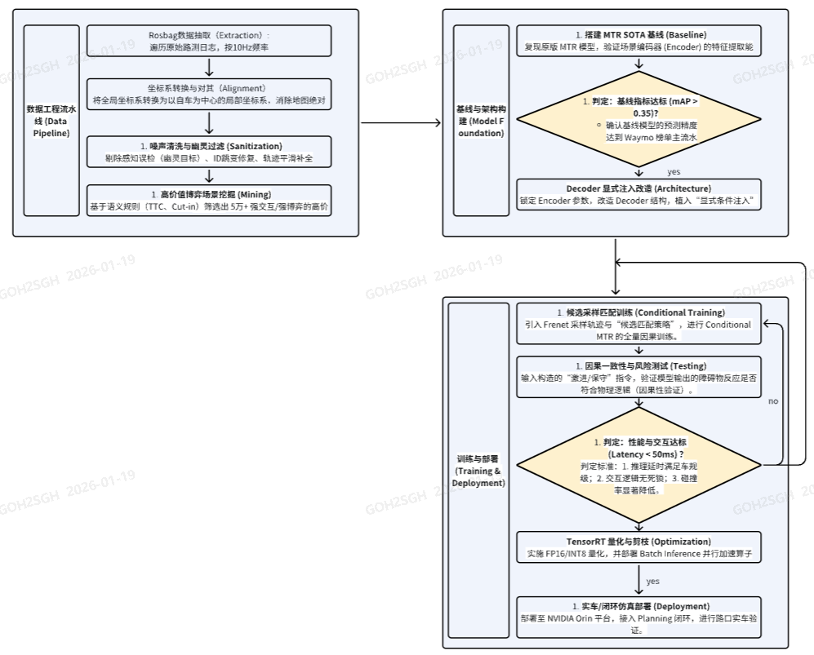
1 | 创新项目的概念和描述
 | 本项目基于 Flow Planner (NeurIPS 2025) 构建安全自适应的自动驾驶轨迹规划系统。Flow Planner 采用 Flow Matching 生成式框架，仅需 4 步 ODE 求解即可从随机噪声生成未来 8 秒的驾驶轨迹，推理速度比 Diffusion 方法快 5 倍以上，模型仅 14.28M 参数，适合车端部署。 我们在此基础上提出 5 大创新点： 1) Scene-Adaptive CFG：根据场景风险动态调整 CFG 引导权重，替代全局固定 w=1.8 2) Best-of-N 多候选安全筛选：每步生成 N=5 条候选轨迹，用 5 维安全打分器选最优 3) Risk-Adaptive ODE：风险网络动态控制推理步数（2-6步），平衡安全性与推理效率 4) Safety-Guided Flow Matching：在 ODE 求解过程中注入安全梯度约束，实现主动避碰 5) Goal-Conditioned DPO（借鉴 GoalFlow, CVPR 2025）：通过 goal point conditioning 生成决策级多样性轨迹（左绕/右绕/刹停），构建偏好数据对进行 DPO 训练，从根本上提升模型的安全决策能力

2 | 创新最终的目标交付物
 | 1. 安全自适应 Flow Matching 轨迹规划算法库：包含 5 大创新模块（自适应CFG、Best-of-N、风险自适应ODE、安全约束引导、Goal-Conditioned DPO），支持 Python/PyTorch 训练与推理 2. 预训练模型权重：nuPlan 全量数据训练的基线模型 + DPO 微调后的安全增强模型 3. Goal Point 词典：64 个聚类中心的 goal vocabulary (goal_vocab.npy)，支持多模态轨迹生成 4. 端到端自动化 Pipeline：从 goal 聚类 → FM 重训 → 候选生成 → 打分 → DPO 训练 → 评估的一键脚本 (auto_goal_dpo_pipeline.sh) 5. 2 项发明专利申请（自适应 CFG 引导方法 + Safety-Guided Flow Matching 方法） 6. 跨域迁移与三阶段渐进式部署方案文档 7. TensorRT FP16 量化后的车端部署模型（延迟 <50ms）

3 | 创新的聚焦点和体现性
 | 本项目聚焦于解决生成式轨迹规划从学术到实车部署的三大核心挑战： 1. 安全性保证：纯模仿学习缺乏对物理安全边界的主动感知。通过 Safety-Guided Flow Matching 在生成过程中注入安全约束，Best-of-N 多候选筛选消灭尾部碰撞事件，Goal-Conditioned DPO 从训练层面对齐安全偏好 - 三重机制形成完整安全闭环。 2. 场景自适应能力：固定引导权重和推理步数无法适应多变驾驶场景。Scene-Adaptive CFG 和 Risk-Adaptive ODE 让模型根据场景复杂度动态调整行为 - 简单场景快速通过，复杂场景精细规划。 3. DPO 轨迹多样性：Flow Matching 的 ODE 采样特性导致生成轨迹缺乏决策级多样性（左绕 vs 右绕 vs 刹停），DPO 训练无法进行。借鉴 GoalFlow (CVPR 2025) 的 goal point conditioning，从模型架构层面解决模式坍塌问题，使 DPO 偏好学习首次在 Flow Matching 框架中可行。

4 | 创新的出发点和需求来源
 | 1. 行业趋势驱动：自动驾驶规划模块正从「写规则」变成「学经验」。Tesla FSD v12、Waymo EMMA 均已转向端到端学习方法。NeurIPS/ICLR 2025 顶会中生成式规划方法已成绝对主流。Flow Planner 以纯学习方法首次突破 nuPlan Val14 90 分大关。 2. 实车部署刚需：公司 ASW Planning 模块需要从 rule-based 方案向学习型方案演进。现有规则方法在复杂交互场景（抢道、博弈变道、行人避让）中规则写不完，亟需数据驱动方法补充。 3. 安全合规要求：纯模仿学习在长尾场景中易产生危险决策（如后方快车逼近时仍变道导致碰撞）。实车部署要求规划模块必须有显式安全约束，不能仅依赖隐式学习经验。 4. 学术前沿对齐：DPO/RLHF 在 LLM 领域已验证有效，将偏好对齐思想引入自动驾驶轨迹规划是学术最前沿方向，目前学界（TrajHF、MuDi-Pro）刚起步探索。

5 | 创新所提供的收益和利好
 | 1. 安全性提升：Safety-Guided FM + Best-of-N 双重安全机制，碰撞率预期降低 30%+；DPO 训练从根本上改变模型输出分布，主动避开危险轨迹。 2. 推理效率优势：Flow Matching 4步推理 vs Diffusion 20+步，速度提升 5 倍（~12Hz, 自适应ODE可达 ~25Hz）。模型仅 14.28M 参数 (57MB)，TensorRT FP16 后 <30MB，适配 NVIDIA Orin。 3. 知识产权产出：预计 2 项发明专利（自适应 CFG + Safety-Guided FM）；论文投稿 NeurIPS/ICLR 级别顶会。 4. 工程落地价值：三阶段渐进部署（影子模式 → 场景分级 → 最终替代），零风险落地；跨域迁移方案利用开源 nuPlan 数据预训练，少量公司数据微调即可适配。 5. 技术延续性：从之前的「超让标签离散决策」升级为「连续轨迹端到端规划」，超让标签数据可直接复用为自适应 CFG 条件信号，与之前项目成果无缝衔接。

6 | 创新的独特性 (内外部是否有类似的解决方案， 和在行业的领先性）
 | 1. 首次在 Flow Matching 框架中实现完整的安全自适应系统：现有 Flow Planner / Diffusion Planner 均使用固定引导参数和推理步数。本项目首次提出基于场景风险评估的自适应引导策略（Risk-Aware CFG）和动态推理精度控制（Risk-Adaptive ODE）。 2. 首次将 DPO 偏好对齐应用于 Flow Matching 轨迹规划：借鉴 GoalFlow (CVPR 2025) 的 goal point conditioning 解决 FM 的模式坍塌问题，使 DPO 偏好学习在 Flow Matching 框架中首次可行。目前学界（TrajHF、MuDi-Pro）对轨迹偏好对齐刚起步。 3. Safety-Guided Flow Matching 完全原创：现有安全引导工作（CATG、CGD）均基于 Diffusion 模型，本方案首次在 Flow Matching 的 ODE 求解过程中注入安全约束梯度，不改变模型结构、零额外训练成本。 4. 与公司业务深度结合：直接服务于 ASW Planning 模块，三阶段部署方案已设计完成，超让标签数据可直接复用。 5. 行业领先性：Flow Planner 是 NeurIPS 2025 纯学习方法 SOTA (Val14 NR=90.43)。我们在 SOTA 基础上进一步增强安全性和自适应能力，在学术和工程两个维度同时推进。

7 | 整体方案的时间
 | 第一部分 (基线复现与算法创新): 第1月 - 第6月 (共6个月) - 第1-3月：nuPlan 全量数据预处理, Flow Planner 基线复现, 目标 Val14 NR >= 90 - 第4-6月：5大创新模块开发 + 消融实验 + Goal-Conditioned DPO Pipeline 搭建与验证 目标: Val14 NR > 91, InterPlan > 65 第二部分 (跨域迁移与实车验证): 第7月 - 第10月 (共4个月) - 第7-8月：公司数据格式适配 + 迁移训练 + TensorRT FP16 量化 目标: 公司仿真闭环通过, 推理延迟 < 50ms - 第9-10月：NVIDIA Orin 平台部署 + 实车路口场景调试 + 专利/论文撰写 目标: 实车验证通过, 提交 2 项发明专利

8 | 第一阶段的所需的资源
 | 算力支持 (High Priority): a. 训练服务器：4x NVIDIA A100 (80GB) GPU, 约 2000-3000 卡时 (约 1-1.5 万元, AutoDL 云端) b. 消融实验：2x A100, 约 800-1200 卡时 (约 0.4-0.6 万元) c. 日常开发：RTX 4090, 约 1500 卡时 (约 0.3 万元) d. 数据存储：AutoDL 数据盘 200GB (约 0.3 万元) 第一阶段小计：约 2-3 万元 (AutoDL 云端) 开发人员: a. 1 名算法工程师 (全职, 负责模型训练、创新模块开发、DPO Pipeline) b. 使用 nuPlan 开源数据 (4城市 100万+ 场景), 无额外数据标注成本

9 | 第一阶段的可期待交付物
 | 1. 基线模型：nuPlan 全量数据训练完成, Val14 NR >= 90 (已完成: Open-Loop ADE=2.48m, FDE=5.73m, 超越官方权重 2-4%) 2. 创新模块代码：Scene-Adaptive CFG + Best-of-N + Risk-Adaptive ODE + Safety-Guided FM 完整实现 3. DPO Pipeline 代码：Goal 聚类 (cluster_goals.py) -> 候选生成 (generate_candidates_goal.py) -> 打分 (score_hybrid.py) -> DPO 训练 (train_dpo.py) 端到端自动化 (已完成代码开发, 待部署验证) 4. Goal Vocabulary：64 个聚类中心 (goal_vocab.npy), 4s@10Hz 时间窗口 5. Bug 修复 13 处：collision detection, torch.norm 弃用, CFG argparse, encoder bugs 等 6. 消融实验报告：各创新模块的 NR Score / 碰撞率对比分析 7. 专利初稿：自适应 CFG 方法专利申请初稿

10 | 第二阶段的所需的资源
 | 算力支持: a. 公司内部 GPU 集群 (使用公司数据, 不可上传第三方平台, 必须内部 GPU) b. 迁移训练 + 微调实验, 预计 GPU 占用约 4-6 周 c. 本地/车端计算平台 (NVIDIA Orin) 用于部署测试与实车验证 开发人员: a. 算法工程师继续投入, 重点转向工程化部署与 TensorRT 优化 b. 需协调实车测试所需的车辆与场地资源 第二阶段小计：公司内部资源 (需提前协调 GPU 配额与测试车辆)

11 | 第二阶段的可期待交付物
 | 1. 跨域迁移模型：nuPlan 预训练 -> 公司数据微调的 Flow Planner 模型 (冻结 Encoder 浅层 + 微调 Decoder) 2. 车端部署模型：TensorRT FP16 量化后的 .engine 文件, 推理延迟 < 50ms, 满足 10Hz 实时性 3. 三阶段部署执行：影子模式对比数据 + 场景分级混合部署方案 + 全场景接管方案 4. 实车验证报告：路口场景闭环测试结果 (碰撞率, TTC 合规率, 舒适度, 通过率) 5. 2 项发明专利正式提交 (自适应 CFG + Safety-Guided Flow Matching) 6. 结题报告：完整技术方案、实验数据、部署方案、投入产出分析

